关系图
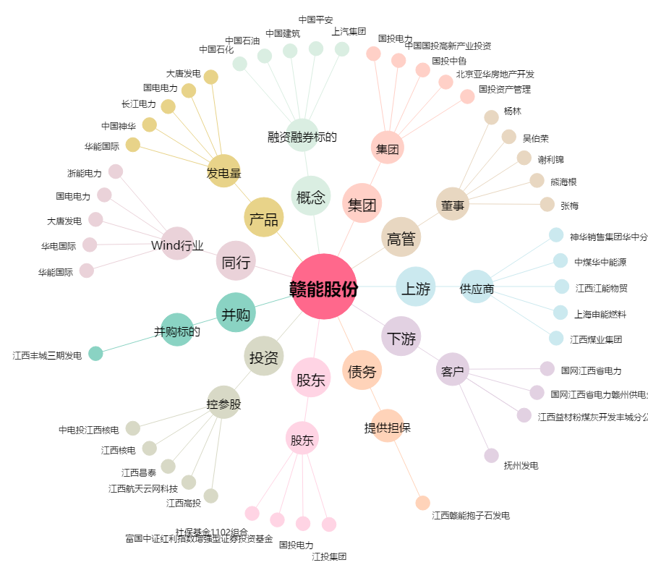
赣能股份[000899.SZ] - 关系概览图

